Tuto liste déroulante
Saisie des entrées de la liste déroulante

Ouvrez le document Excel.

Saisissez dans une colonne la liste des entrées de la liste déroulante. Attention ! Pas y avoir de cellules vides! Dédiez de préférence une feuille à la saisie de vos entrées, et ceux pour des raisons de clarté.

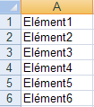

Nommage de liste déroulante

Sélectionnez la plage de données composant la liste de choix.

Cliquez sur l’onglet Formules puis cliquez sur Définir un nom.

Nommez la liste déroulante, par exemple “MaListe1″, puis cliquez sur OK.

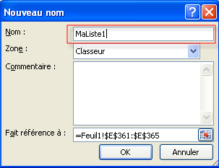

Affectation de la liste déroulante à une cellule.

Voila la liste déroulante est prête, il n’y à plus qu’à l’affecter à la cellule de votre choix.

Pour cela sélectionnez la cellule sur laquelle sera appliquée la liste déroulante.

Sélectionnez l’onglet Données et cliquez sur Validation des données pour ouvrir la boite de dialogue associée.

Sélectionnez l’onglet Options puis sélectionnez Liste dans la zone Autoriser.

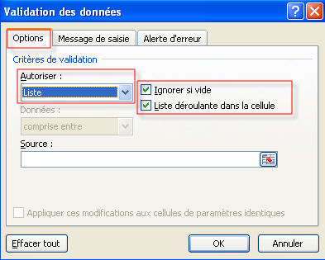

Dans la zone Source tapez = puis le nom de la liste déroulante (par exemple “=MaListe1″)

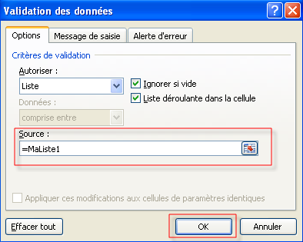

Assurez vous que Liste déroulante dans la cellule est bien cochée.

Pour autoriser une cellule vide par défaut cochez la case Ignorer si vide.

Cliquez sur OK pour valider, et c’est terminé !

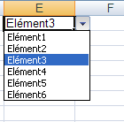

- See more at: http://syskb.com/creer-une-liste-deroulante-dans-excel-2010/#sthash.5zHipokL.dpuf

